Warunki ogólne
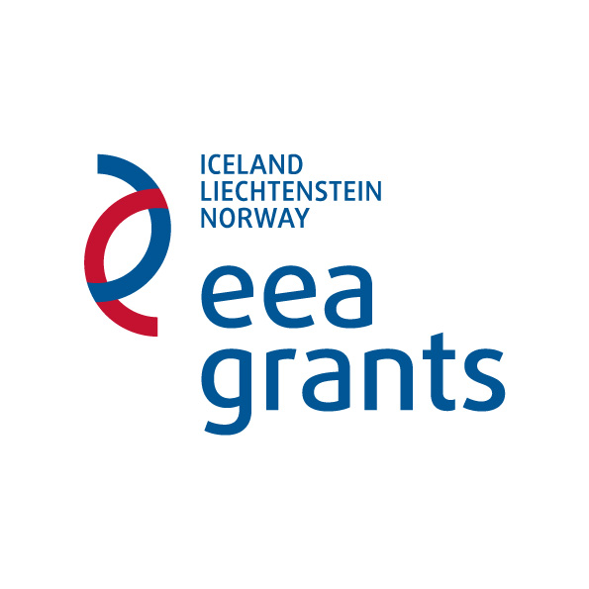
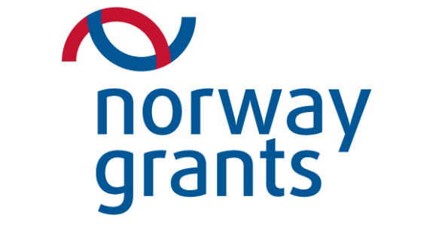

Ważne

Wersja nr 1 z dn. 15.03.2013 r. Poniższa wersja wniosku aplikacyjnego przygotowana została dla naboru wniosków projektów konkursowych w ramach Programu operacyjnego PL07 "Poprawa i lepsze dostosowanie ochrony zdrowia do trendów demograficzno-epidemiologicznych"

Przed wypełnieniem niniejszego formularza proszę zapoznać się z instrukcją.

W celu uzyskania informacji na temat składania wniosków, proszę odwiedzić stronę internetową www.zdrowie.gov.pl lub skontaktować się z Deprtamentem Funduszy Europejskich Minsiterstwa Zdrowia wykonującym zadania Operatora Programu.

Aby uniknąć utraty informacji na wydruku niniejszego formularza, proszę nie przekraczać rozmiaru pól przeznaczonych do wypełnienia.

Proszę przejść do arkusza "Część 1" aby rozpocząć wypełnianie wniosku.

